記入例
同じ会社で複数名の受講をご希望の
場合は、一人ごとにファイルを分けてください。
西暦の生年月日を/で区切って
半角で入力してください。
令和３年度 第三回整備管理者選任後研修 受講申込書（令和4年2月7日開催分）
tht-miyagi-hoan-0207@mlit.go.jp
当該Excelシート（受講申込書）に必要事項（白色セル部）をすべて入力の上、 ↑ のアドレスへ送信して頂くことで受講申込となります。
事業者名 （団体名、会社名） | 営業所名 | 氏 (漢字) | 名 (漢字) | 氏 （半角ｶﾀｶﾅ） | 名 （半角ｶﾀｶﾅ） | 生年月日 例：1980/10/1
宮城運輸支局 株式会社 | 本社営業所 | 宮城 | 太郎 | ﾐﾔｷﾞ | ﾀﾛｳ | 2001-04-01
業 態 （乗合バス／貸切バス／ タクシー／トラック／ レンタカー） | 協会の会員 （現時点で会員／非会員） | 電話番号 | メールアドレス | 居住地 （〇〇県） | 居住地 （〇〇市、〇〇町、〇〇村） | 「注意事項等」の 内容について 全て了承しました
トラック | 会員 | 012-456-4567 | tht-miyagi-hoan-0207@mlit.go.jp | 宮城県 | 仙台市 | 〇

会員であれば「会員」を選択してください。
分からないのであれば空白で
かまいません。
申込みするメールアドレスを入力してください。
現時点でお住まいの地域を
入力してください。
「〇」を記入。
了承いただけない場合は
受講できません。

注意事項等
令和3年度整備管理者選任後研修の注意事項等

１．会場
 | 仙台国際センター会議棟２階 大ホール
 | （仙台市青葉区青葉山無番地）
 | ●交通アクセスは以下のとおりです。 | ※会場は全館禁煙となっております。
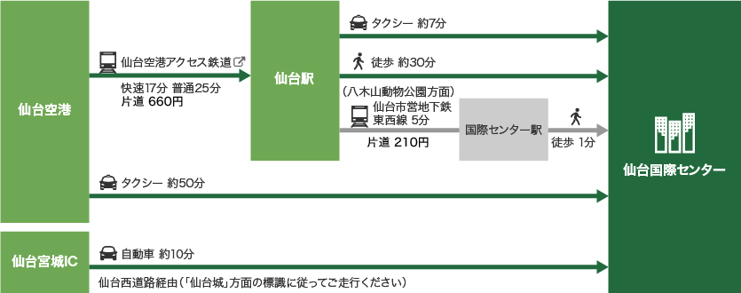

 | 例：【R2.10.26AM】整備管理者選任後研修の申込について ※同一会社内等で、受講をAMとPMに分ける場合は、それぞれ（AMの方、PMの方）を取りまとめの上、メールを分けて送信お願いいたします。

 | 駐車場はご用意しておりませんので、公共交通機関でのご来場をお願いいたします。

 | なお、自家用車でお越しになる場合に、駐車場が利用できない等の問題につきまして、当支局では一切の責任を負いかねますのでご理解の程を宜しくお願いいたします。

２．研修日時
 | 令和４年２月７日（月） １３：２０～１６：００（受付 １２：２０～）
 | ※閉会につきましては、１６：００～１６：３０の間に順次お帰りいただきます。

３．受講申し込み、受講料について
 | 申込期間は、令和３年１２月２１日（火）～令和４年１月２４日（月）となります。 ※定員に達し次第、申込を締め切ります。 ※先着順となりますので、申込み可能か適宜ホームページをご覧下さい。 会場の都合上、申し込みのない方は受講できません。 必ず受講申し込みをしてください。なお、受講料は無料です。

４．当日持ってくるもの
 | 宮城運輸支局からメールで送付される受講票２部（提出用、控え用）
 | 筆記用具等
 | ※会場は座席指定となります。後ろの席になる可能性もありますので、視力の低い方は眼鏡等忘れないようにしてください。

